Hoja1
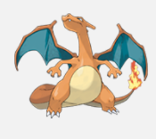
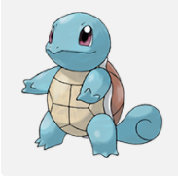
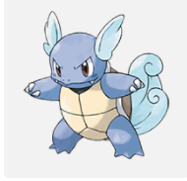
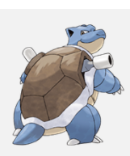
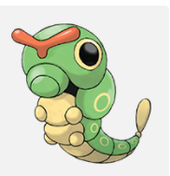
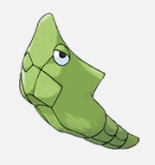
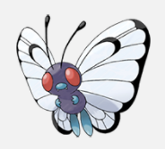
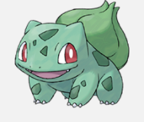
 | Bulbasaur #1
https://assets.pokemon.com/assets/cms2/img/pokedex/full/001.png
 | Hay una semilla de planta en su parte posterior desde el día en que nace este Pokémon. La semilla crece lentamente.

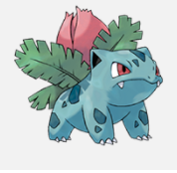

 | Ivysaur #2
 | Cuando el bulbo de su espalda crece, parece perder la capacidad de pararse sobre sus patas traseras.

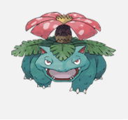

 | Venusaur #3
 | Tu planta florece cuando absorbe energía solar. Mantente en movimiento para buscar la luz del sol.

 | Tu planta florece cuando absorbe energía solar. Mantente en movimiento para buscar la luz del sol.

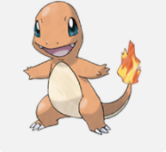
 | Charmander
 | Tiene preferencia por las cosas calientes. Cuando llueve, se dice que sale vapor de la punta de la cola.

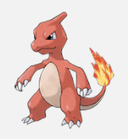
 | Charmeleon
 | Tiene un carácter bárbaro. En la batalla, azota su cola de fuego y corta con garras afiladas.

